KDT선행평가
(1) ~ (10) 까지는 각 8점( 공백은 포함 불가)

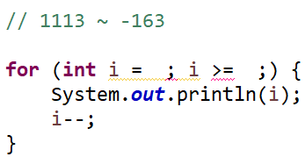
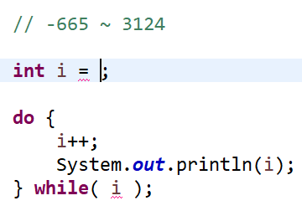
 | 초기값 | 조건식 또는 값 | 초기값 | 조건식 또는 값
(1) | 1113 | -163 | -666 | < 3124 | 1113 | -163 | -666 | <3124 | 10 | 0
 |  |  |  |  |  |  |  | <=3123

(3) | 36 | > | 54320 | -10422 | 36 | > | 54322 | -10422 | 8 | 0
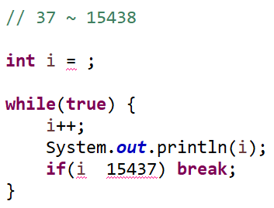
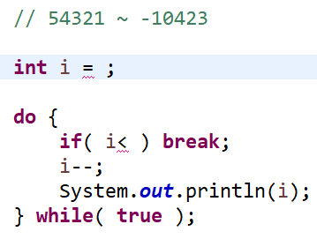

(5) | -23068 | <= | 9973 | < | -23070 | <= | 9973 | > | 0 | 0
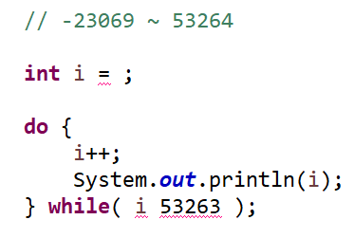
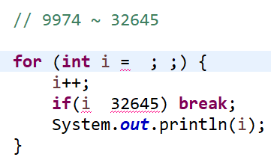

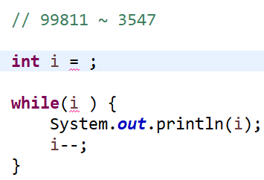
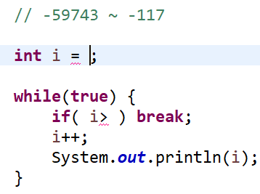
(7) | 99811 | >3546 | -59744 | -117 | 99811 | >3546 | -59744 | -118 | 8 | 0
 |  |  |  |  |  | >=3547

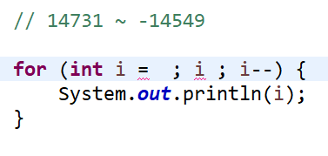
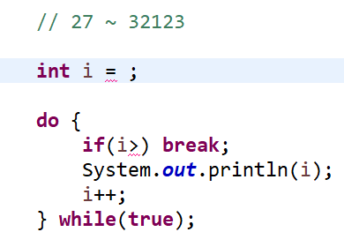
(9) | 14731 | >=-14549 | 27 | 32123 | 14731 | >-14550 | 27 | 32123 | 8 | 8
 |  |  |  |  |  | >=-14549

 |  |  |  |  |  |  |  |  | (1) ~ (10) | 42
(11) 변수의 구조를 표현하시오. ( 10점 )

 |  |  |  |  |  |  |  |  | (11) 배점
 |  |  |  |  |  |  |  |  | (12) 배점
(12) 변수의 사용목적 2가지를 기술하시오.( 10점 )
 |  |  |  |  |  |  |  |  | 총점 | 42

